Trang_bìa
Posts and Telecommunications Institute of Technology |  |  |  |  |  |  | Thiết kế |  | Tài liệu phát triển |  | Tên hệ thống |  |  | Website tìm kiếm việc làm |  |  |  | Người tạo |  | Huỳnh | Ngày tạo |  | 2023-10-01
 |  |  |  |  |  |  |  |  |  |  |  |  |  |  |  |  |  | Người cập nhật |  |  | Ngày cập nhật
 |  |  |  |  |  |  |  |  |  |  | Màn hình (ID) |  |  | create_post |  | Màn hình (Tên) |  | Tạo bài đăng

 | WEBSITE TÌM KIẾM VIỆC LÀM Tài liệu phát triển hệ thống

 | Version 1.0

 |  |  |  |  |  |  |  |  |  | 1. Mục đích |  |  |  | 7. Giao diện màn hình
 |  |  |  |  |  |  |  |  |  | 2. Giới hạn hoạt động |  |  |  | 8. Danh sách hạng mục
 |  |  |  |  |  |  |  |  |  | 3. Giới hạn hệ thống |  |  |  | 9. Khái quát chức năng
 |  |  |  |  |  |  |  |  |  | 4. Chức năng liên quan |  |  |  | 10. Xử lý chi tiết
 |  |  |  |  |  |  |  |  |  | 5. Không bao gồm
 |  |  |  |  |  |  |  |  |  | 6. Sơ đồ

Posts and Telecommunications Institute of Technology |  |  |  |  |  |  | Thiết kế |  | Tài liệu phát triển |  | Tên hệ thống |  |  | Website tìm kiếm việc làm |  |  |  | Người tạo |  | Huỳnh | Ngày tạo |  | 2023-10-01
 |  |  |  |  |  |  |  |  |  |  |  |  |  |  |  |  |  | Người cập nhật |  |  | Ngày cập nhật
 |  |  |  |  |  |  |  |  |  |  | Màn hình (ID) |  |  | create_post |  | Màn hình (Tên) |  | Tạo bài đăng

 | Lịch sử chỉnh sửa

 | Ver |  | Ngày cập nhật |  |  | Nội dung cập nhật |  |  |  |  |  |  |  | Người cập nhật
 |  |  |  |  |  |  |  |  |  |  |  |  |  |  | Ngày duyệt |  | Người duyệt |  | Ngày duyệt |  |  | Người duyệt
 | 1 |  | 2023-09-30 |  |  | Tạo mới |  |  |  |  |  |  |  | Huỳnh

 | 2 |  | 2023-10-04 |  |  | Update (6) (7) (8) (9) (10) |  |  |  |  |  |  |  | Huỳnh

Posts and Telecommunications Institute of Technology |  |  |  |  |  |  | Thiết kế |  | Tài liệu phát triển |  | Tên hệ thống |  |  | Website tìm kiếm việc làm |  |  |  | Người tạo |  | Huỳnh | Ngày tạo |  | 2023-10-01
 |  |  |  |  |  |  |  |  |  |  |  |  |  |  |  |  |  | Người cập nhật |  |  | Ngày cập nhật
 |  |  |  |  |  |  |  |  |  |  | Màn hình (ID) |  |  | create_post |  | Màn hình (Tên) |  | Tạo bài đăng

 | 1. Mục đích
 |  | - Dùng để người tuyển dụng nhập thông tin tạo bài đăng.
 |  | - Người tuyển dụng nhập các thông tin cơ bản cần thiết để tuyển dụng
 |  | - Sau khi nhất nút hoàn tất, hệ thống sẽ kiểm tra
 |  |  | + Trường hợp phát sinh lỗi, hệ thống sẽ thông báo lỗi cho người dùng tại màn hình này.
 |  |  | + Nếu hoàn tất (cập nhật dữ liệu thành công), hệ thống sẽ quay lại màn hình chính

 | 2. Giới hạn hoạt động
 |  | Không có

 | 3. Giới hạn hệ thống
 |  | Không có

 | 4. Chức năng liên quan
 |  | Không có

 | 5. Không bao gồm
 |  | Không có

Posts and Telecommunications Institute of Technology |  |  |  |  |  |  | Thiết kế |  | Tài liệu phát triển |  | Tên hệ thống |  |  | Website tìm kiếm việc làm |  |  |  | Người tạo |  | Huỳnh | Ngày tạo |  | 2023-10-01
 |  |  |  |  |  |  |  |  |  |  |  |  |  |  |  |  |  | Người cập nhật |  |  | Ngày cập nhật
 |  |  |  |  |  |  |  |  |  |  | Màn hình (ID) |  |  | create_post |  | Màn hình (Tên) |  | Tạo bài đăng

Màn hình tạo bài đăng
 | 6. Sơ đồ

Vào trang web

province
post
skill

 | Table

 |  |  | № | Loại | Tên |  |  |  |  |  |  | I/O | Ghi Chú |  |  |  |  |  | API
 |  |  | 1 | M | Tỉnh/thành phố |  |  | Table province |  |  |  | I | Lấy thông tin địa chỉ tỉnh/thành phố |  |  |  |  |  | api/provinces/get-all
 |  |  | 2 | M | Bài đăng |  |  | Table list post |  |  |  | O | Cập nhật bài đăng |  |  |  |  |  | api/post/create
 |  |  | 3 | M | Kĩ năng |  |  | Table skill |  |  |  | I/O | Lấy kĩ năng user chọn; Nhận kĩ năng user nhập |  |  |  |  |  | api/skill/base-skill
 |  |  | 5 | M | Quận/Huyện |  |  | table district |  |  |  | I | Lấy thông tin địa chỉ huyện |  |  |  |  |  | api/districts/get-by-province-code
 |  |  | 6 | M | Phường/Xã |  |  | table ward |  |  |  | I | Lấy thông tin địa chỉ xã |  |  |  |  |  | api/wards/get-by-district-code/
 |  |  | 7
 |  |  | 8
 |  |  | 9
 |  |  | 10

 |  |  |  | ※ Loại (M: Master / T: Transaction table / Ⅰ: INI file / W: work table / V: view / S: stored procedures / L: SQL loader / F: file)

Thiết_kế
Posts and Telecommunications Institute of Technology |  |  |  | Thiết kế |  |  | Tài liệu phát triển |  |  |  | Tên hệ thống |  | Website tìm kiếm việc làm |  |  |  | Người tạo | Huỳnh | Ngày tạo | 2023-10-01
 |  |  |  |  |  |  |  |  |  |  |  |  |  |  |  |  | Người cập nhật |  | Ngày cập nhật
 |  |  |  |  |  |  |  |  |  |  | Màn hình (ID) |  | create_post |  | Màn hình (Tên) |  | Tạo bài đăng

 | 7. Giao diện
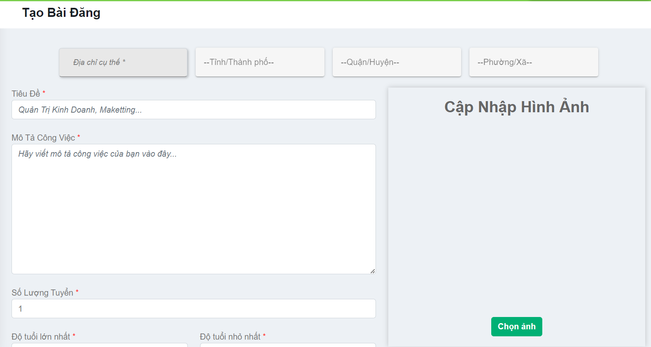
Chọn lần lượt tỉnh, huyện, xã
 |  |  |  |  |  | *Hình giao diện chính

Nhập mô tả

Chọn ảnh bài đăng

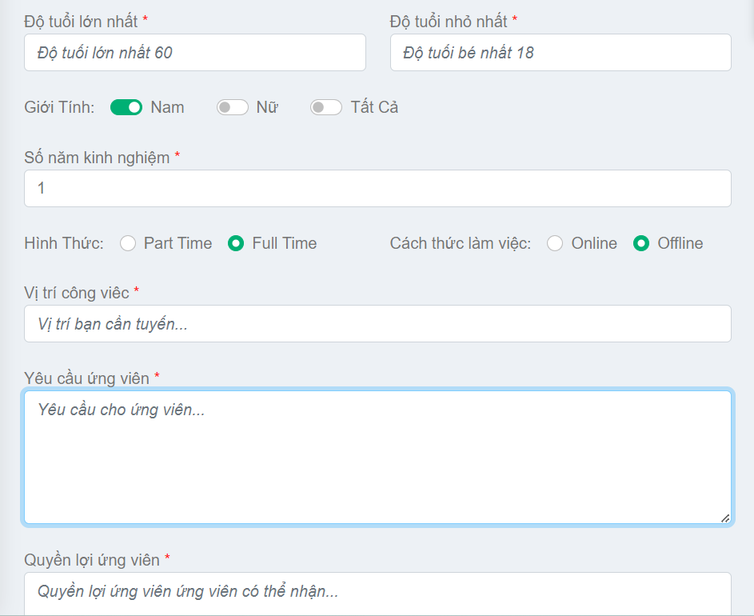

Nhập các tiêu chí theo format bài đăng

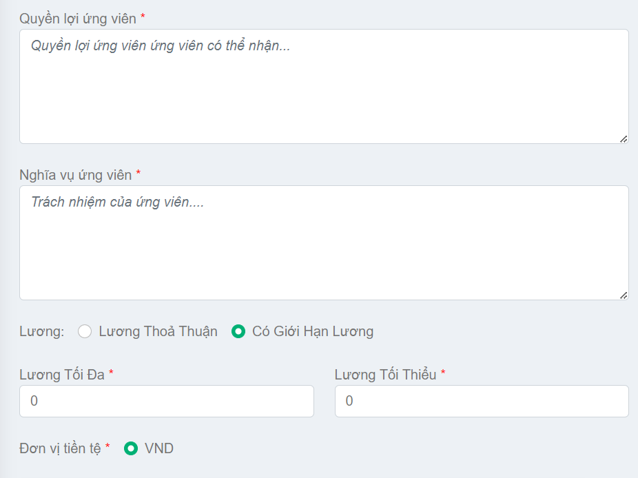

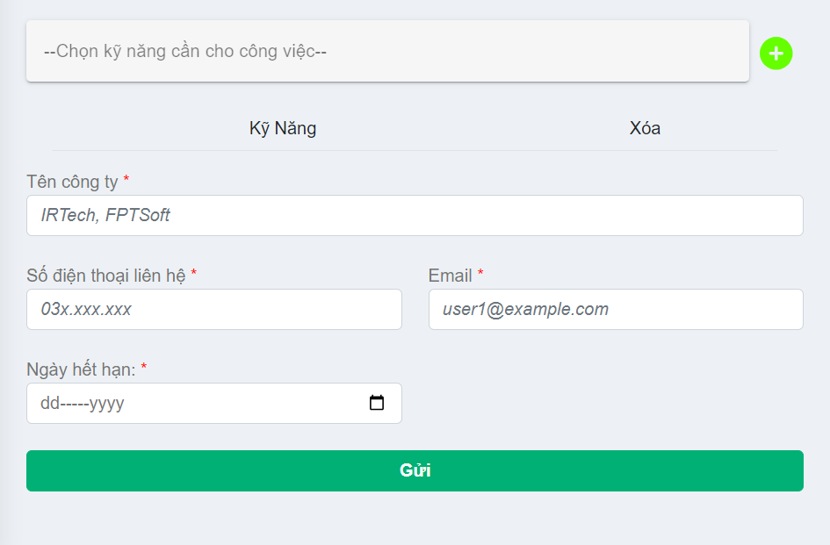

Nút tạo bài đăng

Posts and Telecommunications Institute of Technology |  |  |  | Thiết kế |  |  | Tài liệu phát triển |  |  |  | Tên hệ thống |  | Website tìm kiếm việc làm |  |  |  | Người tạo | Huỳnh | Ngày tạo | 2023-10-01
 |  |  |  |  |  |  |  |  |  |  |  |  |  |  |  |  | Người cập nhật |  | Ngày cập nhật
 |  |  |  |  |  |  |  |  |  |  | Màn hình (ID) |  | create_post |  | Màn hình (Tên) |  | Tạo bài đăng

 | 8. Danh sách hạng mục

 |  | [Vùng hiển thị cố định]
 |  | STT | Tên hạng mục |  | Tag |  |  |  | Nội dung hiển thị |  |  |  |  |  | Ý nghĩa
 |  | 1 | Tiêu đềtrang |  | h4 |  |  |  | Tạo bài đăng |  |  |  |  |  | Tiêu đềtrang
 |  | 2 | Tiêu đề |  | label |  |  |  | Tiêu đề |  |  |  |  |  | Mô tả nội chung cho người dùng nhập
 |  | 3 | Mô tả công việc |  | label |  |  |  | Mô tả công việc |  |  |  |  |  | Mô tả nội chung cho người dùng nhập
 |  | 4 | Số lượng tuyển |  | label |  |  |  | Số lượng tuyển |  |  |  |  |  | Mô tả nội chung cho người dùng nhập
 |  | 5 | Độtuổi lớn nhất |  | label |  |  |  | Độtuổi lớn nhất |  |  |  |  |  | Mô tả nội chung cho người dùng nhập
 |  | 6 | Độtuổi nhỏ nhất |  | label |  |  |  | Độtuổi nhỏ nhất |  |  |  |  |  | Mô tả nội chung cho người dùng nhập
 |  | 7 | Giới tính |  | label |  |  |  | Giới tính |  |  |  |  |  | Mô tả nội chung cho người dùng nhập
 |  | 8 | Số năm kinh nghiệm |  | label |  |  |  | Số năm kinh nghiệm |  |  |  |  |  | Mô tả nội chung cho người dùng nhập
 |  | 9 | Hình thức |  | label |  |  |  | Hình thức |  |  |  |  |  | Mô tả nội chung cho người dùng nhập
 |  | 10 | Cách thức làm việc |  | label |  |  |  | Cách thức làm việc |  |  |  |  |  | Mô tả nội chung cho người dùng nhập
 |  | 11 | Vị trí công việc |  | label |  |  |  | Vị trí công việc |  |  |  |  |  | Mô tả nội chung cho người dùng nhập
 |  | 12 | Yêu cầu ứngviên |  | label |  |  |  | Yêu cầu ứngviên |  |  |  |  |  | Mô tả nội chung cho người dùng nhập
 |  | 13 | Quyền lợi ứngviên |  | label |  |  |  | Quyền lợi ứngviên |  |  |  |  |  | Mô tả nội chung cho người dùng nhập
 |  | 14 | Nghĩa vụ ứngviên |  | label |  |  |  | Nghĩa vụ ứngviên |  |  |  |  |  | Mô tả nội chung cho người dùng nhập
 |  | 15 | Lương |  | label |  |  |  | Lurong |  |  |  |  |  | Mô tả nội chung cho người dùng nhập
 |  | 16 | Lương tối đa |  | label |  |  |  | Lương tôi đa |  |  |  |  |  | Mô tả nội chung cho người dùng nhập
 |  | 17 | Lương tối thiểu |  | label |  |  |  | Lương tối thiểu |  |  |  |  |  | Mô tả nội chung cho người dùng nhập
 |  | 18 | Đơnvị tiền tệ |  | label |  |  |  | Đơnvị tiền tế |  |  |  |  |  | Mô tả nội chung cho người dùng nhập
 |  | 19 | Tên công ti |  | label |  |  |  | Tên công ti |  |  |  |  |  | Mô tả nội chung cho người dùng nhập
 |  | 20 | Số điệnthoại liên hệ |  | label |  |  |  | Số điệnthoại liên hệ |  |  |  |  |  | Mô tả nội chung cho người dùng nhập
 |  | 21 | Email |  | label |  |  |  | Email |  |  |  |  |  | Mô tả nội chung cho người dùng nhập
 |  | 22 | Ngày hết hạn |  | label |  |  |  | Ngày hết hạn |  |  |  |  |  | Mô tả nội chung cho người dùng nhập
 |  | 23 | Quy địnhchung |  | h2 |  |  |  | Quy địnhchung |  |  |  |  |  | Thông báo quy địnhcho người dùng

 |  | [Vùng nhập]
 |  | № | Tên hạng mục | Loại dữ liệu | Độ dài |  |  | Bắt buộc |  | I/O |  | Tag |  | Format |  | Ghi chú
 |  | 1 | Địachỉ cụ thể | Chuỗi chữ | 500 |  |  | Y |  | In /Out |  | input
 |  | 2 | Tiêu đề | Chuỗi chữ | 100 |  |  | Y |  | In /Out |  | input
 |  | 3 | Mô tả công việc | Chuỗi chữ | 500 |  |  | Y |  | In /Out |  | textarea
 |  | 4 | Số lượng tuyển | Chuỗi số |  |  |  | Y |  | In /Out |  | input
 |  | 5 | Độtuổi lớn nhất | Chuỗi số |  |  |  | Y |  | In /Out |  | input
 |  | 6 | Độtuổi nhỏ nhất | Chuỗi số |  |  |  | Y |  | In /Out |  | input
 |  | 7 | Số năm kinh nghiệm | Chuỗi số |  |  |  | Y |  | In /Out |  | input
 |  | 8 | Vị trí công việc | Chuỗi chữ |  |  |  |  |  | In /Out |  | input
 |  | 9 | Yêu cầu ứngviên | Chuỗi chữ | 500 |  |  |  |  | In /Out |  | textarea
 |  | 10 | Quyền lợi ứngviên | Chuỗi chữ | 500 |  |  |  |  | In /Out |  | textarea
 |  | 11 | Nghĩa vụ ứngviên | Chuỗi chữ | 500 |  |  | Y |  | In /Out |  | textarea
 |  | 12 | Lương tối đa | Chuỗi số |  |  |  | Y |  | In /Out |  | input
 |  | 13 | Lương tối thiểu | Chuỗi số |  |  |  | Y |  | In /Out |  | input
 |  | 14 | Tên công ti | Chuỗi chữ | 100 |  |  | Y |  | In /Out |  | input
 |  | 15 | Số điệnthoại liên hệ | Chuỗi số | 10 |  |  | Y |  | In /Out |  | input
 |  | 16 | Email | Chuỗi kí tự |  |  |  | Y |  | In /Out |  | input |  | user1@example.com

 |  | [Vùng nút]
 |  | № | Tên hạng mục |  | Tag |  |  |  |  |  |  | Ghi chú
 |  | 1 | Chọn tỉnh |  | v -autocomplete
 |  | 2 | Chọn huyện |  | v -autocomplete
 |  | 3 | Chọn xã |  | v -autocomplete
 |  | 4 | Chọn giới tỉnh |  | input
 |  | 5 | Chọn hình thức làm việc |  | input
 |  | 6 | Chọn cách thức làm việc |  | input
 |  | 7 | Chọn thỏa thuận lương |  | input
 |  | 8 | Thêm kĩ năng |  | v -autocomplete
 |  | 9 | Chọn ảnh |  | input
 |  | 10 | Gửi bài |  | button
 |  | 11 | Chuyển trang quản lý bài đăng |  | span
 |  | 12 | Chuyển trang thanh toán |  | span
 |  | 13 | Chuyển trang quản lý ứngviên |  | span
 |  | 14 | Chuyển trang đổimật khẩu |  | span
 |  | 15 | Đăngxuất |  | span

Posts and Telecommunications Institute of Technology |  |  |  | Thiết kế |  |  | Tài liệu phát triển |  |  |  | Tên hệ thống |  | Website tìm kiếm việc làm |  |  |  | Người tạo | Huỳnh | Ngày tạo | 2023-10-01
 |  |  |  |  |  |  |  |  |  |  |  |  |  |  |  |  | Người cập nhật |  | Ngày cập nhật
 |  |  |  |  |  |  |  |  |  |  | Màn hình (ID) |  | create_post |  | Màn hình (Tên) |  | Tạo bài đăng

 | 9. Khái quát chức năng
 | (1) Hiển thị ban đầu
 |  | - Hiển thị màn hình ở trại thái ban đấu
 | (2) Nhập thông tin
 |  | - Nhập thông tin vào vùng nhập theo nội dung mô tả
 |  | - Chọn thông tin địa chỉ, kĩ năng, chọn ngày hết hạn
 |  | - Chọn ảnh
 | (3) Chuyển trang
 |  | - Chuyển sang các trang khác theo mục hiển thị
 | (4) Gửi bài đăng
 |  | - Nhấn vào button gửi
 |  | - Nếu có lỗi thông báo tại màn hình này
 |  | - Thành công thì hiển thị thông báo

Posts and Telecommunications Institute of Technology |  |  |  | Thiết kế |  |  | Tài liệu phát triển |  |  |  | Tên hệ thống |  | Website tìm kiếm việc làm |  |  |  | Người tạo | Huỳnh | Ngày tạo | 2023-10-01
 |  |  |  |  |  |  |  |  |  |  |  |  |  |  |  |  | Người cập nhật |  | Ngày cập nhật
 |  |  |  |  |  |  |  |  |  |  | Màn hình (ID) |  | create_post |  | Màn hình (Tên) |  | Tạo bài đăng

 | 10. Xử lý chi tiết
 |  | (1) Hiển thị ban đầu
 |  |  | Xem chi tiết
 |  | (2) Nhập thông tin
 |  |  | Xem chi tiết
 |  | (3) Chuyển trang
 |  |  | Xem chi tiết
 |  | (4) Gửi bài đăng
 |  |  | Xem chi tiết

Xử lý 10.2
Posts and Telecommunications Institute of Technology |  |  |  |  | Thiết kế |  |  |  | Tài liệu phát triển |  | Tên hệ thống | Website tìm kiếm việc làm |  |  |  | Người tạo | Huỳnh | Ngày tạo | 2023-10-01
 |  |  |  |  |  |  |  |  |  |  |  |  |  |  |  | Người cập nhật |  | Ngày cập nhật
 |  |  |  |  |  |  |  |  |  |  | Màn hình (ID) | create_post |  | Màn hình (Tên) |  | Tạo bài đăng

 | 10. Xử lý chi tiết
 |  | (2) Nhập thông tin

 |  |  | 2.1 Chọn giới tính

 |  |  |  |  |  |  | Giao diện minh hoạ

 |  |  | 2.2 Chọn địa chỉ

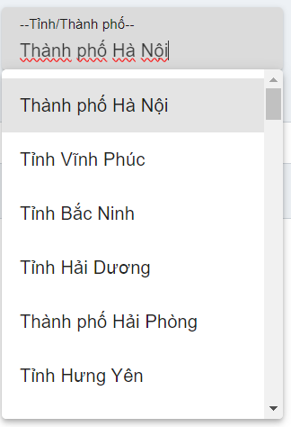
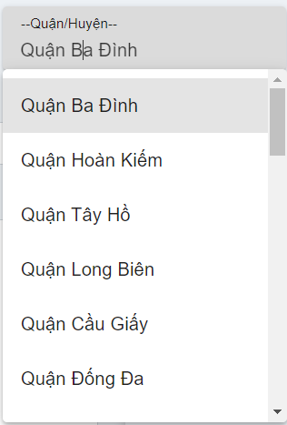
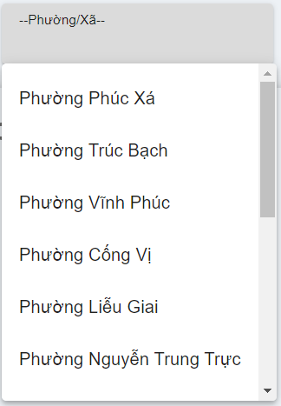

 |  |  |  |  |  |  |  | Giao diện minh hoạ

 |  | 2.3 Chọn hình thức làm việc, cách thức làm việc

 |  |  |  |  |  |  |  | Giao diện minh hoạ
 |  | 2.4 Chọn kĩ năng
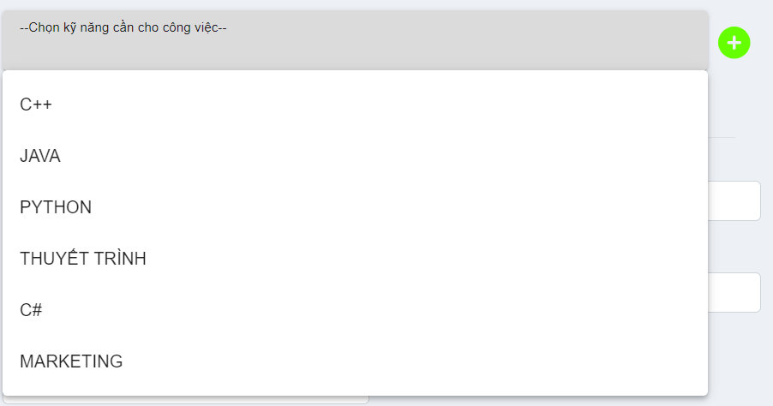

 |  |  |  |  |  | Giao diện minh hoạ
 |  | - Hiển thị những kĩ năng của hệ thống cho người dùng chọn
 |  | - Người dùng có thể nhập kĩ năng của mình

 |  | 2.5 Chọn ảnh
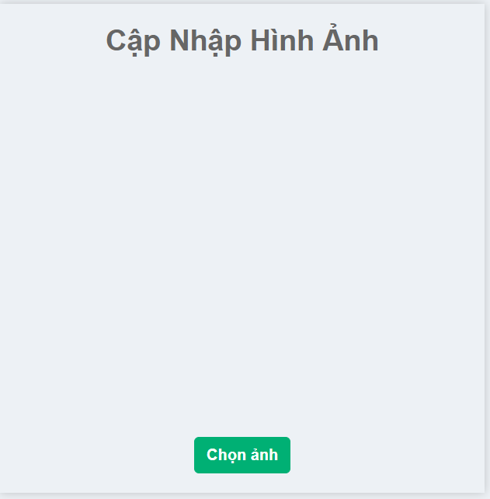
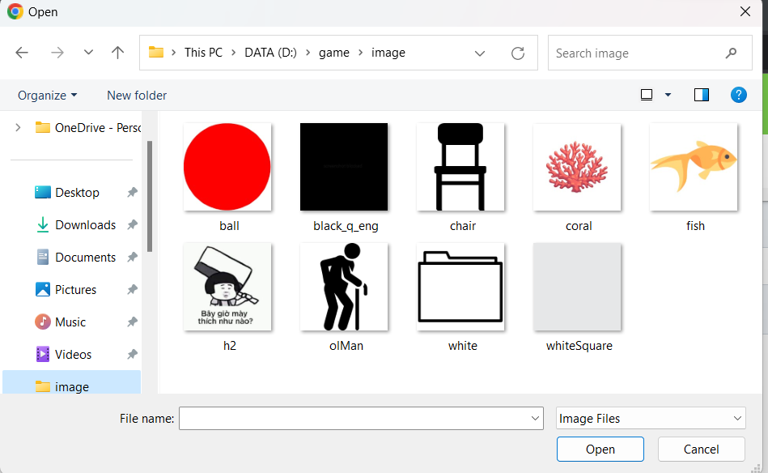

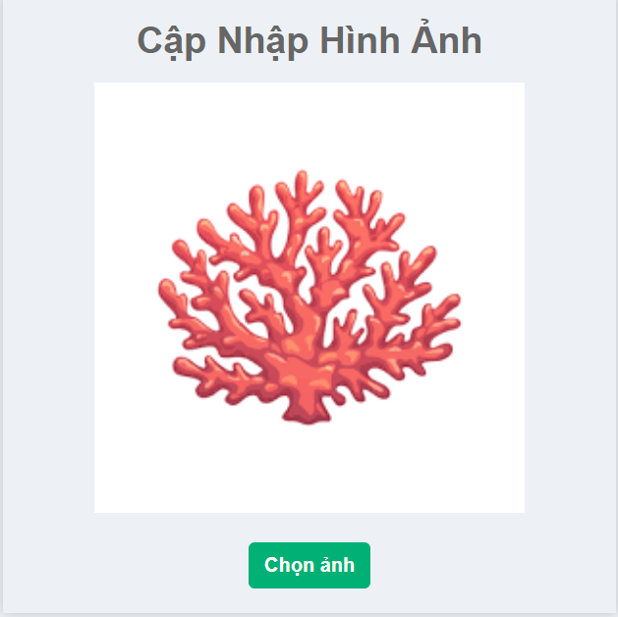

 |  |  |  |  |  |  |  |  |  | Giao diện minh hoạ

 |  | - Nhấn chọn ảnh, sau đó hệ thống sẽ hiển thị hình nahr trong mấy để cho người dùng chọn.
 |  | - Sau đó hiển thị lại hình ảnh đã chọn

 |  |  | [Vùng nhập]
 |  |  | № | Tên hạng mục |  | Kiểm lỗi |  |  |  |  |  |  | Mã lỗi |  | Ghi chú
 |  |  | 1 | Địachỉ cụ thể |  | Không để trống, nhập trên 3 kí tự |  |  |  |  |  |  | CREATEPOST_ERROR_E001
 |  |  | 2 | Tiêu đề |  | Không để trống, nhập trên 3 kí tự |  |  |  |  |  |  | CREATEPOST_ERROR_E001
 |  |  | 3 | Mô tả công việc |  | Không để trống, nhập trên 3 kí tự |  |  |  |  |  |  | CREATEPOST_ERROR_E001
 |  |  | 4 | Số lượng tuyển |  | Không để trống, nhập kiểu số |  |  |  |  |  |  | CREATEPOST_ERROR_E002
 |  |  | 5 | Độtuổi lớn nhất |  | Không để trống, nhập từ 18 đến 60 , lớn hơn tuổi nhỏ nhất |  |  |  |  |  |  | CREATEPOST_ERROR_E003
 |  |  | 6 | Độtuổi nhỏ nhất |  | Không để trống, nhập từ 18 đến 60 , bé hơn tuổi lớn nhất |  |  |  |  |  |  | CREATEPOST_ERROR_E003
 |  |  | 7 | Số năm kinh nghiệm |  | Không để trống, nhập kiểu số |  |  |  |  |  |  | CREATEPOST_ERROR_E002
 |  |  | 8 | Vị trí công việc |  | Không để trống, nhập trên 3 kí tự |  |  |  |  |  |  | CREATEPOST_ERROR_E001
 |  |  | 9 | Yêu cầu ứngviên |  | Không để trống, nhập trên 3 kí tự |  |  |  |  |  |  | CREATEPOST_ERROR_E001
 |  |  | 10 | Quyền lợi ứngviên |  | Không để trống, nhập trên 3 kí tự |  |  |  |  |  |  | CREATEPOST_ERROR_E001
 |  |  | 11 | Nghĩa vụ ứngviên |  | Không để trống, nhập trên 3 kí tự |  |  |  |  |  |  | CREATEPOST_ERROR_E001
 |  |  | 12 | Lương tối đa |  | Không để trống, nhập kiểu số |  |  |  |  |  |  | CREATEPOST_ERROR_E002
 |  |  | 13 | Lương tối thiểu |  | Không để trống, nhập kiểu số |  |  |  |  |  |  | CREATEPOST_ERROR_E002
 |  |  | 14 | Tên công ti |  | Không để trống, nhập trên 3 kí tự |  |  |  |  |  |  | CREATEPOST_ERROR_E001
 |  |  | 15 | Số điệnthoại liên hệ |  | Không để trống, nhập kiểu số, đúng định dạng |  |  |  |  |  |  | CREATEPOST_ERROR_SDT |  | 10 số bắt đầu bằng 03, 05, 07, 08, 09
 |  |  | 16 | Email |  | Không để trống, nhập đúng định dạng |  |  |  |  |  |  | CREATEPOST_ERROR_EMAIL |  | user1@example.com

Xử lý 10.3
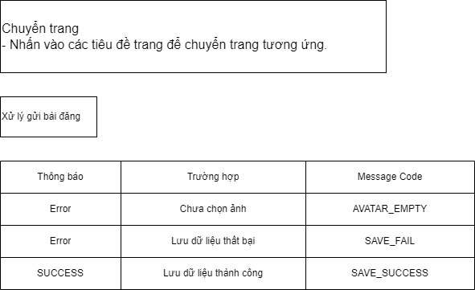
Posts and Telecommunications Institute of Technology |  |  | Thiết kế | Tài liệu phát triển |  | Tên hệ thống | Website tìm kiếm việc làm |  | Người tạo | Huỳnh | Ngày tạo | 2023-10-01
 |  |  |  |  |  |  |  |  | Người cập nhật |  | Ngày cập nhật
 |  |  |  |  |  | Màn hình (ID) | create_post | Màn hình (Tên) | Tạo bài đăng

 | 10. Xử lý chi tiết
 |  | (3) Chuyển trang
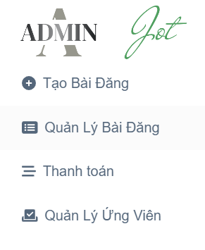

 |  |  |  |  | Chọn các mục để chuyển sang trang mong muốn

